Лист1
Замечания Технического заказчика ООО «Проминжиниринг» к сметной документации
Объект: «Цех №8, расположенный по адресу: Московская область, г.о. Мытищи, ул. Колонцова, 4"
Смета №04-01-07 "Наружное освещение.ЭН" на сумму 923 164,72/924 639,74 руб. без НДС
Красным цветом выделены вопросы/ответы к ВОР
Шифр проекта 130-23-ЭН
Дата |  |  |  |  | 27.02.2024/20.01.2024
№ п/п | № в смете | Замечание | Обоснование | номер в корректированной смете | Примечание

1 |  | Несоответсвие сметы и ВОРа пункту 3.1.2.2 Инструкции (перечень и порядок работ в ВОРе должен соответствовать перечню и порядку работ в смете, с учетом указания применяемых материалов). | п.3.1.2.2 Инструкции АО "ТМХ" |  | исправлено
2 |  | Нарушение п. 3.1.2.3 Инструкции АО "ТМХ". Не подтвержден ВОРом коэффициент К=1,15 (Приказ от 07.07.2022 № 557/пр прил.8 табл.2 п.3) при работах вне помещений | п.3.1.2.3 Инструкции АО "ТМХ" |  | исключено; добавлен коэф 1,2 (согласно письму №132 от 26.09.2023г.)
3 | 2, 11 | Предоставить подтверждающие документы на материалы и оборудование, указанные по текущей стоимости (КП, прайс-лист и т.п.). Учесть требования п.3.1.9 Инструкции | п.3.1.7.1 и п.3.1.7.2 Инструкции АО «ТМХ», п.3.1.9 Инструкции | 2.11 | исправлено
4 | 1 | Не корректно применена расценка из отдела 1. "распредустройства и подстанции", а в шкафах напряжение 0,4кВ. Заменить на расценку ФЕРм08-03-573-04. Исключить К=1,15 для монтажа оборудования внутри цеха не применяется |  | 1 | исправлено
5 | 2 | Откорректировать кол-во шкафов и полное наименование согласно ВОР (2шт). | 130-23-ЭН.ВР, лист 1, п.1 | 2 | исправлено
6 | 3, 7 | 1. Разделить работы на прокладку кабеля в м/рукаве внутри цеха ((согласно чертежа (130-23-ЭН, лист 2) часть кабеля в м/рукаве прокладывается от шкафов, находящихся внутри цеха)) и снаружи по фасаду на высоте 11м. 2. Подтвердить ВОРом применение повыш.коэф.К=1,1 (высота 11м) ко всей длине кабеля в м/рукаве: внутри и снаружи | 130-23-ЭН, лист 2 | 3,6,9,11 | 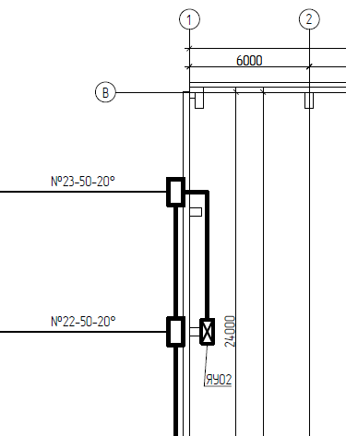
7 | 4 | Нарушение п. 3.1.2.3 Инструкции АО "ТМХ". Не подтверждена ВОРом маркировка м/рукава, указанная в смете |  | 4.7 | добавлено
8 | 3, 5 | Если Вы применяете ресурс применительно, указывайте полное его наименование согласно ВОР | 130-23-ЭН.ВР, лист 1, п.5, п.6 | 4,5,7,8 | исправлено
9 | 6, 9, 13 | Исключить. В ресурсной части ФЕРм08-02-411-01 учтены шурупы, металлопрокат и сварочные работы. Расценка сборника усредненная и включает затраты на выполнение полного комплекса электромонтажных работ, определенного в соответствии с требованиями соответствующих технических условий и инструкций. | 130-23-ЭН.ВР, лист 2, п.11 |  | 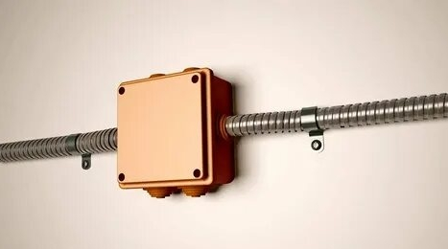
10 | 7 | Откорректировать расценки исходя из суммарного сечения кабелей (3*2,5=7,5мм2) | 130-23-ЭН.ВР, лист 2, п.11 | 9.11 | исправлено
11 | 10 | Не корректно применена расценка. Светильник устанавливается на фасаде. Заменить на ФЕРм08-02-369 | 130-23-ЭН.ВР, лист 1, п.3 | 13 | исправлено
12 | 11 | Указать полное наименование светильника согласно ВОР | 130-23-ЭН.ВР, лист 1, п.3 | 14 | исправлено
13 | 14, 15, 18, 19 | Некорректно принята расценка, заменить на ФЕР46-03-014-45+ФЕР46-03-014-58. Согласно отчета обследования №854-ОБСЛ/Р-2023/3, лист 17, ограждающие стены ж/бетонные толщ.240мм . Откорректировать п.7, п.9 ВОР | 130-23-ЭН.ВР, лист 2, п.7, п.9 | 15,16,20,21 | исправлено
14 | 16, 20 | Нарушение п. 3.1.2.3 Инструкции АО "ТМХ". Не подтверждены ВОРом тип и кол-во свёрел,указанных в смете. Указать в ВР+СО | п. 3.1.2.3 Инструкции АО "ТМХ" | 17.22 | Сверла являютя расходным материалом.
15 | 17, 21 | Включение материала без работы не разрешается (анкер надо установить в стену). Характеристики анкера не соответствует ВОРу | п.3.3.1.12 Инструкции АО «ТМХ», п.8, п.10 ВОР | 18,19,23,24 | исправлено | https://6550112.ru/product/era?ysclid=lrrj39e5gf497311546
16 | 18 | Исключить коэф. на корректировку глубины |  | 20 | исправлено
17 | 19 | Применить коэф. на корректировку глубины |  | 21 | исправлено

Исполнитель:Ведущий инженер-сметчик Кузнецова В.Н.
тел.:8 903 162 57 04
e-mail: v.kuznetsova@tmh.pro

Замечания могут быть дополнены по результатам рассмотрения откорректированной сметы.

